Sheet3
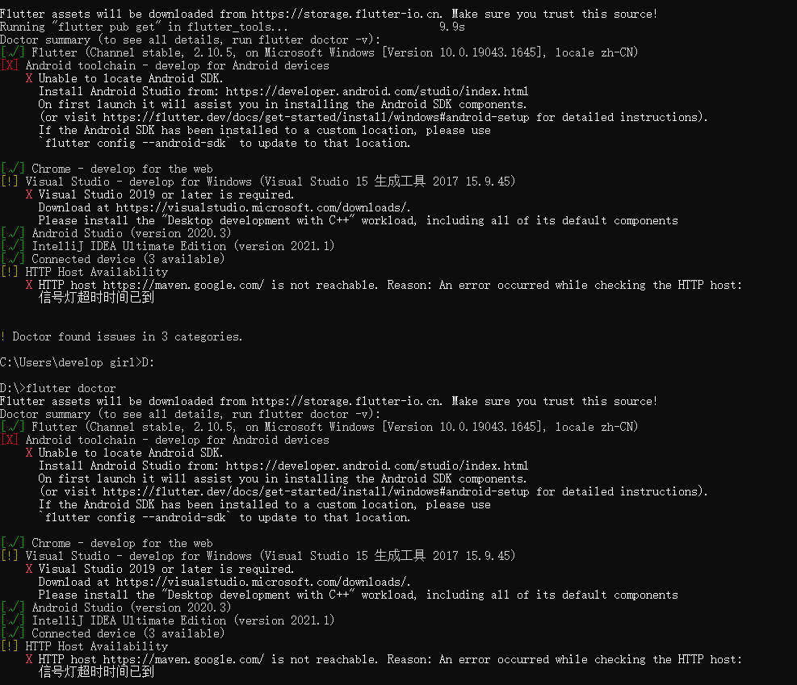
架构 | 功能框架图 | 环境搭建 | 语言 | 平台 | 描述 | 优势 | 劣势 | 学习成本 | 技术选型
uniapp | 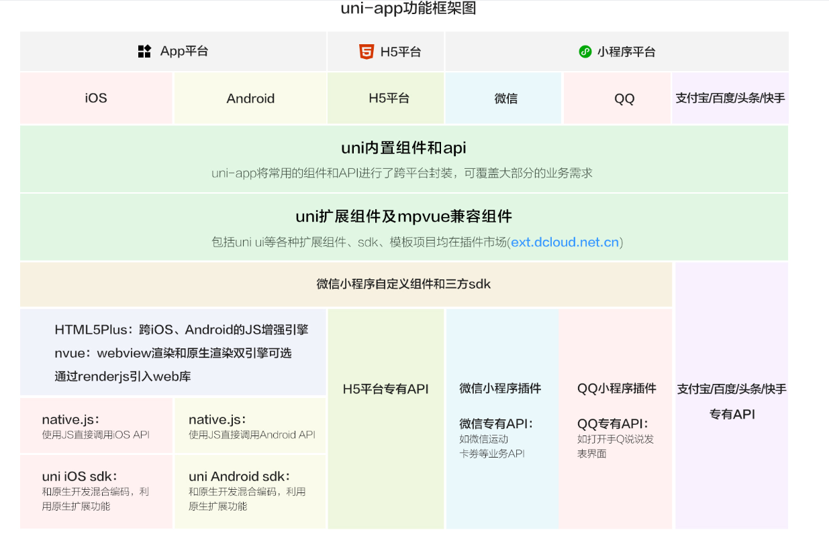 跨平台 | 1：下载hubuilderx编辑器即可 | javascript，基于vue.js开发 | Dcloud | DCloud出品的前端跨平台框架 | 1：开发者和案例多； 2：性能高； 3：丰富的周边生态，插件市场插件众多； 4：提供比小程序原生开发更好的开发体验，更高的工程化效率； 5：跨端完善，各端特色发挥灵活，可真正实现一套代码多端覆盖 | 1：多端跨平台实现难度大（需要考虑大量的写法兼容问题）； 2：新插件不成熟导致问题比较多，需要逐步完善； 3：nvue(基于原生引擎的渲染)在很多功能的实现上仍有很大局限 | 1：开发者熟悉vue开发，了解小程序开发； 2：无附加专有技术 | 应用需求要在h5/小程序/App端同时运行，选uniapp

flutter | 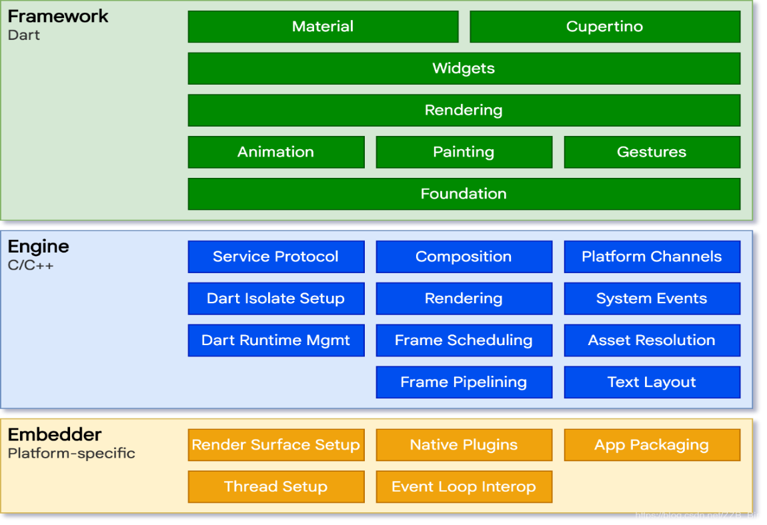 | 1：需要使用镜像（具体配置参照官网） 2：操作系统: Windows 7 或更高版本 (64-bit) 3：磁盘空间: 400 MB (不包括Android Studio的磁盘空间) 4：工具: Flutter 依赖下面这些命令行工具：Git for Windows (Git命令行工具) 5：获取Flutter SDK 6：安装Android Studio（官网下载需要翻墙） | dart语言 | Google | Google出品的跨平台移动应用开发框架 | 1：跨平台：MacOS，Windows,Linux,Andrios,iOS 2：丝滑体验：Flutter内置Material Design(android风格)和Cupertino(iOS风格)风格组件 3：响应式框架：使用一系列基础组件和响应式框架，可以轻松构建用户界面 4：支持插件：使用插件可以访问平台本地api,如蓝牙，WIFI等 5：60fps超高性能：Flutter编写的应用可以达到60fps(每秒传输帧数) 。Flutter采用GPU渲染技术，性能很好，可胜任游戏开发 | 1：开发难度极高（不熟悉dart语言，不熟悉原生开发，不深度学习flutter，上手难，维护难）； 2：原生sdk生态未成形，flutter的原生sdk生态仍在摸索状态 | 1：需学习dart语言，了解dart和flutter的API | 1：需要适配横屏，应用需支持移动、Web、桌面和嵌入式平台 2：之前是Android/Java开发者，用flutter，上手可能相对比较快/简单。

注：flutter环境搭建过程中，防止有错漏，运行 flutter doctor 检查环境，命令输出的报告中，有需要进行安装的其他软件或进一步需要执行的任务。如下图所示

